Handleiding
Handleiding MKI-inschrijfberekening

Algemeen
Voor u ligt Milieu Kosten Indicator (MKI)-inschrijfberekening. Deze handleiding beschrijft het gebruik van dit document.
Het rekeninstrument maakt het mogelijk om als inschrijver op eenvoudige en eenduidige wijze een MKI-berekening te maken voor het betreffende project.
Met behulp van drop-down menu’s kunt u alternatieve materialen & machines selecteren, waarvan direct het effect inzichtelijk wordt gemaakt.
Onderaan het document ziet u twee tabbladen:
· Inschrijfberekening
· Inschrijf LCA’s
Het tabblad “Inschrijfberekening” toont de gebruikte gegevens (scope) van de ‘referentieberekening’ van de opdrachtgever. Dit is voor u als inschrijver het startpunt om vanuit te optimaliseren.
Het tabblad “Inschrijf LCA’s” geeft u de mogelijkheid om categorie 1 data in te laden, waarover later meer.

Invoer projectgegevens
In de tabel voor het invoeren van projectgegevens wordt duidelijk wat de ‘scope’ is van werkzaamheden waarvoor de MKI berekening is gemaakt.
Daarnaast is te zien welke materialen en machines zijn gebruikt om tot de referentieberekening te komen.

Figuur 1. Tabel voor het invoeren van projectgegevens
Als inschrijver gaat u aan de slag om de geel gearceerde vlakken in te vullen in overeenstemming met wat u aanbiedt voor het uitvoeren van het project.
De aangeboden materialen & machines om tot de MKI berekening te komen dienen te voldoen aan ‘Protocol berekenen en aantonen MKI-waarde’.

Voor inschrijvers bestaat de mogelijkheid om de overeenkomende MKI-waarde uit de referentieberekening te hanteren en geen onderscheid op MKI te maken. Wanneer inschrijver hiervoor kiest, dient de gehele regel leeggelaten te worden van de desbetreffende bestekspost. Het is niet toegestaan om gedeeltelijk (1 of meerdere modules) in te vullen. Wanneer inschrijver dit wel doet, zal opdrachtgever de ingevoerde waardes voor de desbetreffende bestekspost/regel terugzetten naar de hoogte van de referentieberekening.

De volgende invoervelden zijn relevant voor het project:
Productgroep
Maak gebruik van het drop-down menu om een keuze te maken tussen Bitumineuze_verhardingen of Categorie_1_LCA_Producten.

Product
Op basis van de keuze voor een productgroep past het drop-down menu onder product zich aan. Bijvoorbeeld na de keuze voor ‘Bitumineuze_verhardingen’ als productgroep wordt in de kolom Product alle Branchegemiddelde asfaltmengsels getoond om uit te kiezen.
Het is mogelijk om gebruik te maken van eigen Categorie 1 LCA gegevens. Zie hiervoor: Invoer Categorie 1 LCA’s.
A4 – Transportafstand naar bouwplaats
Vul in hoeveel km de transportafstand is, conform 'Protocol berekenen en aantonen MKI-waarde'
A4 – Transportmiddel naar bouwplaats
Door middel van drop-down menu’s kunt u kiezen tussen verschillende type vrachtwagens en brandstoffen.
A5- Asfalt Aanleg-set
Als een bestekpost betrekking heeft op asfalt maakt u gebruik van dit invoerveld om aan te geven hoe het asfalt wordt aangelegd.
Er zijn aanlegsets beschikbaar met verschillende aanlegvolumes en brandstoffen in overeenkomst met de PCR Asfalt. De sets bestaan altijd uit een asfaltspreidmachine en wals.
Note: De overige invoervelden zijn voor dit project niet aanpasbaar, omdat u hier als inschrijver geen invloed op heeft en/of buiten de scope van de MKI-berekening vallen.

Analysemodel
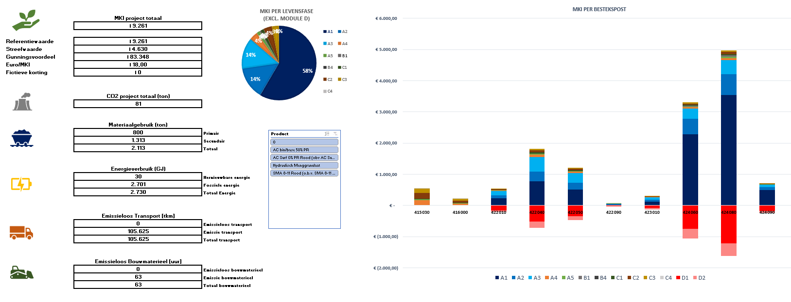

Figuur 2. Het totale analysemodel van het rekeninstrument
Op basis van de ingevoerde projectgegevens houdt het rekeninstrument real-time de informatie bij, welke u kunt gebruiken als analysemodel.
Het analysemodel biedt inzicht in het gunningsmodel, MKI-waarde per levensfase & bestekspost en de milieu impact van het project uitgedrukt in beleidsdoelstellingen.
Voor u als inschrijver zijn het gunningsmodel & de analyse op MKI-waarde relevant.

Gunningsmodel

Figuur 3. Het gunningsmodel
Als inschrijver wilt u niet alleen weten wat het effect is op de MKI-waarde, maar vooral wat het effect is op uw inschrijfprijs. Dit is immers bepalend voor het aanbieden van een winnende inschrijving.
Het gunningsmodel geeft dit inzicht in de hoeveelheid fictieve korting die u ontvangt op basis van de referentiewaarde, streefwaarde en het gunningsvoordeel.
Het rekeninstrument toont direct hoeveel fictieve korting er gemoeid is met de keuze voor alternatieve materialen, brandstoffen of machines.
Zo kunt u eenvoudig een afweging maken of het aanbieden van een duurzaam alternatief u ook daadwerkelijk helpt om een meer competitieve, duurzame inschrijving te doen.

Invoer Categorie 1 LCA’s
Om te kunnen rekenen met eigen Categorie 1 LCA’s begint u bij het tweede tabblad van het rekeninstrument: ‘Inschrijf LCA’s’
In dit tabblad vult u benodigde informatie in over MKI-waardes, CO2, materiaalgebruik & energie. De informatie is te vinden in de LCA Dossiers of samenvatting daarvan (EPD).
Geef daarnaast aan wat de bron is: Naam van het LCA dossier & voeg deze toe als bewijsmiddel.

Figuur 5. Invoer van Categorie 1 LCA's
Na het invoeren van de gegevens gaat u terug naar het tabblad ‘Inschrijfberekening’. Het rekeninstrument kan nu gebruik maken van de ingevoerde gegevens om de berekeningen te maken.
U kunt nu bij het selecteren van de Productgroep kiezen voor Categorie 1 LCA Producten. Vervolgens kiest u onder Product het product dat u heeft ingevoerd en wilt gebruiken voor de bestekpost.
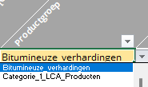
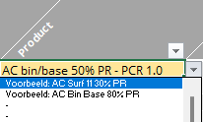

Analyse op MKI-Waarde
De analyse op MKI-waarde maakt inzichtelijk welke bestekpost en welke levensfase de milieu impact veroorzaken. Zo kunt u afgewogen keuzes maken waarvoor u alternatieve gaat aanbieden.
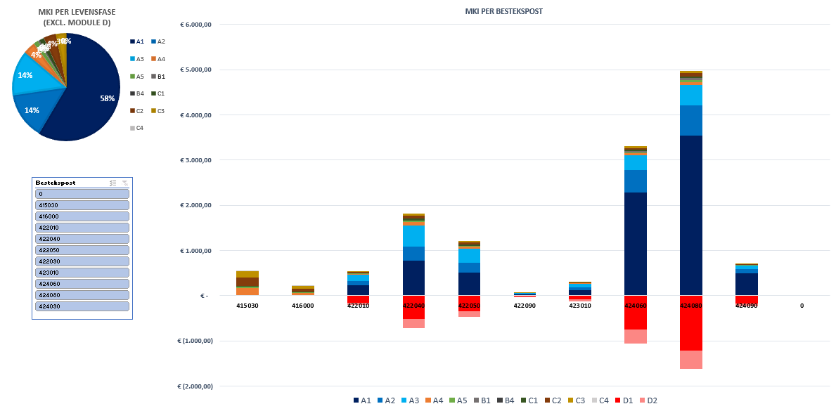

Figuur 4. Analyse op MKI-waarde per levensfase & bestekpost

Inschrijfberekening
 |  | Project ID | Project levensduur | Inschrijver
 |  | TN367532 | NVT
In onderstaand invoerveld kiest u voor producten en processen (Cat. 2 & 3) met behulp van dropdown menu's. Indien u gebruik wilt maken van alternatieve (Cat.1) LCA profielen, voer dan uniform de naam in van het product of proces en lever de benodigde informatie aan in tabblad "Inschrijf LCA's".
Vervolgens selecteert u onder "Productgroep": Categorie_1_LCA_Producten, waarna onder "Product" de door u ingevoerde Inschrijf LCA's geselecteerd kunnen worden.
Bestekspost | Bestaande Situatie of Nieuw Sitautie? | Inschrijfprijs [€] | Productgroep | Product | Hoeveelheid [ton] | A4 - Transportafstand naar bouwplaats [km] | A4 - Transportmiddel naar bouwplaats | A5 - Asfalt Aanlegset | Uitgangspunten
512110 | Nieuwe situatie |  | Bitumineuze_verhardingen | AC bin/base 50% PR - PCR 2.0 | 260.00 | 50.0 | Vrachtwagen (>32 ton), euro 5, diesel | 400 ton/dag - Categorie IIIb/IV - Diesel
512410 | Nieuwe situatie |  | Bitumineuze_verhardingen | AC Surf 0% PR - PCR 2.0 | 110.00 | 50.0 | Vrachtwagen (>32 ton), euro 5, diesel | 400 ton/dag - Categorie IIIb/IV - Diesel
512420 | Nieuwe situatie |  | Bitumineuze_verhardingen | AC Surf 0% PR - PCR 2.0 | 180.00 | 50.0 | Vrachtwagen (>32 ton), euro 5, diesel | 1000 ton/dag - Categorie IIIb/IV - Diesel
514110 | Nieuwe situatie |  | Bitumineuze_verhardingen | AC bin/base 50% PR - PCR 2.0 | 200.00 | 50.0 | Vrachtwagen (>32 ton), euro 5, diesel | 400 ton/dag - Categorie IIIb/IV - Diesel
514120 | Nieuwe situatie |  | Bitumineuze_verhardingen | AC bin/base 50% PR - PCR 2.0 | 200.00 | 50.0 | Vrachtwagen (>32 ton), euro 5, diesel | 1000 ton/dag - Categorie IIIb/IV - Diesel
514210 | Nieuwe situatie |  | Bitumineuze_verhardingen | AC bin/base 50% PR - PCR 2.0 | 1350.00 | 50.0 | Vrachtwagen (>32 ton), euro 5, diesel | 400 ton/dag - Categorie IIIb/IV - Diesel
514220 | Nieuwe situatie |  | Bitumineuze_verhardingen | AC bin/base 50% PR - PCR 2.0 | 2650.00 | 50.0 | Vrachtwagen (>32 ton), euro 5, diesel | 1000 ton/dag - Categorie IIIb/IV - Diesel
514510 | Nieuwe situatie |  | Bitumineuze_verhardingen | SMA 8-11 - PCR 2.0 | 425.00 | 50.0 | Vrachtwagen (>32 ton), euro 5, diesel | 400 ton/dag - Categorie IIIb/IV - Diesel
514520 | Nieuwe situatie |  | Bitumineuze_verhardingen | SMA 8-11 - PCR 2.0 | 425.00 | 50.0 | Vrachtwagen (>32 ton), euro 5, diesel | 1000 ton/dag - Categorie IIIb/IV - Diesel
514530 | Nieuwe situatie |  | Bitumineuze_verhardingen | SMA 8-11 - PCR 2.0 | 200.00 | 50.0 | Vrachtwagen (>32 ton), euro 5, diesel | 400 ton/dag - Categorie IIIb/IV - Diesel
514540 | Nieuwe situatie |  | Bitumineuze_verhardingen | SMA 8-11 - PCR 2.0 | 1320.00 | 50.0 | Vrachtwagen (>32 ton), euro 5, diesel | 1000 ton/dag - Categorie IIIb/IV - Diesel
514560 | Nieuwe situatie |  | Bitumineuze_verhardingen | SMA 8-11 - PCR 2.0 | 200.00 | 50.0 | Vrachtwagen (>32 ton), euro 5, diesel | 400 ton/dag - Categorie IIIb/IV - Diesel


MKI per levensfase(Excl. module D)
A1 | € 37,093
A2 | € 17,224
A3 | € 12,474
A4 | € 3,564
A5 | € 1,398
MKI PER ONDERDEEL
 | A1 | A2 | A3 | A4 | A5
AC bin/base 50% PR - PCR 2.0 | € 721.26 | € 381.00 | € 433.99 | € 123.23 | € 67.93
AC Surf 0% PR - PCR 2.0 | € 825.24 | € 409.54 | € 188.30 | € 52.14 | € 28.74
AC Surf 0% PR - PCR 2.0 | € 1,350.40 | € 670.15 | € 308.13 | € 85.31 | € 25.67
AC bin/base 50% PR - PCR 2.0 | € 554.82 | € 293.08 | € 333.84 | € 94.79 | € 52.25
AC bin/base 50% PR - PCR 2.0 | € 554.82 | € 293.08 | € 333.84 | € 94.79 | € 28.53
AC bin/base 50% PR - PCR 2.0 | € 3,745.03 | € 1,978.28 | € 2,253.40 | € 639.86 | € 352.72
AC bin/base 50% PR - PCR 2.0 | € 7,351.35 | € 3,883.28 | € 4,423.33 | € 1,256.02 | € 377.99
SMA 8-11 - PCR 2.0 | € 3,636.50 | € 1,540.47 | € 694.37 | € 201.44 | € 111.04
SMA 8-11 - PCR 2.0 | € 3,636.50 | € 1,540.47 | € 694.37 | € 201.44 | € 60.62
SMA 8-11 - PCR 2.0 | € 1,711.29 | € 724.93 | € 326.76 | € 94.79 | € 52.25
SMA 8-11 - PCR 2.0 | € 11,294.53 | € 4,784.52 | € 2,156.62 | € 625.64 | € 188.28
SMA 8-11 - PCR 2.0 | € 1,711.29 | € 724.93 | € 326.76 | € 94.79 | € 52.25

 |  | MKI project totaal
 |  | € 72,081

Referentiewaarde |  | € 72,081
Streefwaarde |  | € 36,040
Gunningsvoordeel |  | € 400,000
Eur/MKI |  | € 11.10
Project MKI |  | € 72,081
Fictieve korting |  | € 0

 |  | CO2 project totaal (ton)
 |  | 647

 |  | Materiaalgebruik (ton)
 |  | 5,190 |  |  | Primair
 |  | 2,330 |  |  | Secundair
 |  | 7,520 |  |  | Totaal

 |  | Energieverbruik (GJ)
 |  | 227 |  |  | Hernieuwbaar
 |  | 20,612 |  |  | Fossiel
 |  | 20,839 |  |  | Totaal

 |  | Transport [tkm]
 |  | 0 |  |  | Emissieloos
 |  | 376,000 |  |  | Met emissies
 |  | 376,000 |  |  | Totaal

 |  | Bouwmaterieel [uur]
 |  | 0 |  |  | Emissieloos
 |  | 93 |  |  | Met emissies
 |  | 93 |  |  | Totaal

